TOTAL
Alkalmazott szűrők: Highlighted nem egyezik ezzel: (Üres) Mandatory egyezik ezzel: Yes LSP egyezik ezzel: Maersk TO_assigned_status_date ekkori vagy későbbi a következőnél: 2025.12.01. 0:00:00
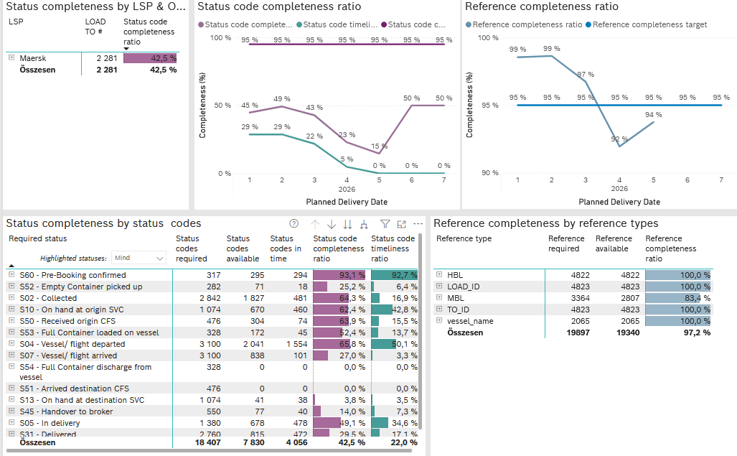
Required status | STATUS_TYPE | Service_Provider | Status codes required | Status codes available | Status codes in time | Status code completeness ratio | Status code timeliness ratio
S60 - Pre-Booking confirmed | Actual | 0000056066 - Maersk | 317 | 295 | 294 | 93.1 % | 92.7 %
S52 - Empty Container picked up | Actual | 0000056066 - Maersk | 282 | 71 | 18 | 25.2 % | 6.4 %
S02 - Collected | Actual | 0000056066 - Maersk | 1,562 | 841 | 481 | 53.8 % | 30.8 %
S02 - Collected | Estimated | 0000056066 - Maersk | 1,280 | 986 | 0 | 77.0 % | 0.0 %
S10 - On hand at origin SVC | Actual | 0000056066 - Maersk | 1,074 | 670 | 460 | 62.4 % | 42.8 %
S50 - Received origin CFS | Actual | 0000056066 - Maersk | 476 | 304 | 74 | 63.9 % | 15.5 %
S53 - Full Container loaded on vessel | Actual | 0000056066 - Maersk | 328 | 172 | 45 | 52.4 % | 13.7 %
S04 - Vessel/ flight departed | Actual | 0000056066 - Maersk | 1,550 | 858 | 846 | 55.4 % | 54.6 %
S04 - Vessel/ flight departed | Estimated | 0000056066 - Maersk | 1,550 | 1,183 | 708 | 76.3 % | 45.7 %
S07 - Vessel/ flight arrived | Actual | 0000056066 - Maersk | 1,550 | 65 | 63 | 4.2 % | 4.1 %
S07 - Vessel/ flight arrived | Estimated | 0000056066 - Maersk | 1,550 | 773 | 38 | 49.9 % | 2.5 %
S54 - Full Container discharge from vessel | Actual | 0000056066 - Maersk | 328 | 0 | 0 | 0.0 % | 0.0 %
S51 - Arrived destination CFS | Actual | 0000056066 - Maersk | 476 | 0 | 0 | 0.0 % | 0.0 %
S13 - On hand at destination SVC | Actual | 0000056066 - Maersk | 1,074 | 41 | 38 | 3.8 % | 3.5 %
S45 - Handover to broker | Actual | 0000056066 - Maersk | 349 | 10 | 10 | 2.9 % | 2.9 %
S45 - Handover to broker | Estimated | 0000056066 - Maersk | 201 | 67 | 30 | 33.3 % | 14.9 %
S05 - In delivery | Actual | 0000056066 - Maersk | 1,380 | 678 | 478 | 49.1 % | 34.6 %
S31 - Delivered | Actual | 0000056066 - Maersk | 1,380 | 1 | 1 | 0.1 % | 0.1 %
S31 - Delivered | Estimated | 0000056066 - Maersk | 1,380 | 814 | 471 | 59.0 % | 34.1 %
S55 - Empty Container returned | Actual | 0000056066 - Maersk | 320 | 1 | 1 | 0.3 % | 0.3 %

